Définition
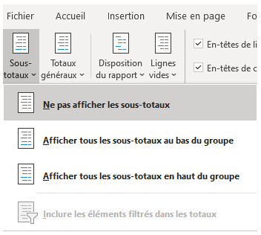
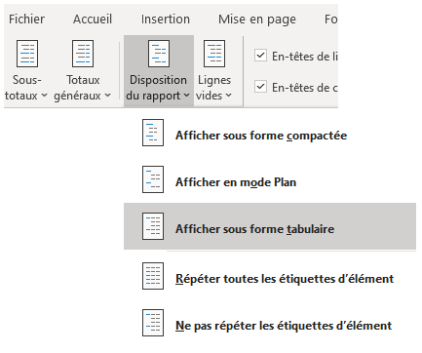
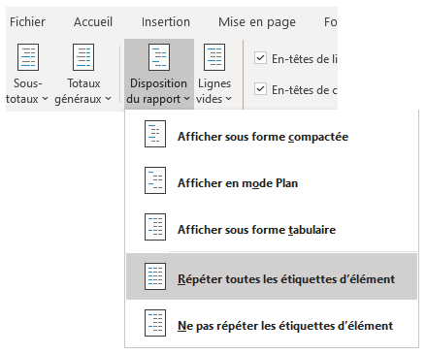
Arborescence des regroupements de compétences (actualisation du ROME du 18 septembre 2025)

Les compétences du ROME (macro-compétences et compétences) ont été regroupées par thématiques sur 5 niveaux, indépendamment des fiches métiers ROME dans lesquelles elles figurent.
6 libellés de 1er niveau, 32 libellés de 2ème niveau, 84 libellés de 3ème niveau, 507 libellés de 4ème niveau, 17810 compétences associées.

Ces regroupements ont vocation à évoluer en fonction des actualisations récurrentes du ROME.

Code OGR : Code interne correspondant aux macro-compétences et compétences

Opération à faire manuellement dans l'onglet 'Création' afin de mettre en forme les TCD des onglets "Macro-compétences" et "Compétences"
Attention à bien se positionner sur une des cellules du TCD

